SUB-STD保管フォルダー作成VBA
SUB-STD作成依頼申請書_処理保管用全フォルダー作成・削除・確認 更新：2026年3月11日
 |  | 作成： | 2026年1月15日（木）
 |  | 改訂： | 2026年3月11日（水）

■フォルダ内ファイルのオープン（対象：エクセル）
■現在、過去、未来、削除メニュー
■保管フォルダー作成（現在過去、未来）開始
■保管フォルダのツリーでの保管状態確認

 | 各ボタンの説明
説明

 | ■上記 ボタンで行える項目①、②、③、④を下記します。

作成 | ①階層フォルダ作成-【現在の西暦フォルダ】・・・・・・今現在の西暦年で保管フォルダを一式作成

作成 | ②階層フォルダ作成-【過去5年分のリストから選択作成】・過去の保管フォルダ整理等で使用（現在の保管仕様に合わせて修正等を行う時）

作成 | ③階層フォルダ作成-【未来5年分のリストから選択作成】・未来の事前準備で保管フォルダを作成しておく時などで使用

削除 | ④作成したフォルダまたは、選択したフォルダ以下のフォルダを全て削除します。（保管フォルダ以外のフォルダも削除可能）

 | ■上記 ボタンで行える項目⑤を下記します。

確認 | ⑤作成した各対象保管用フォルダへの各対象申請書保管ファイルの有無確認、有時の、ファイルオープンでの内容確認。（実際にダブルクリックでファイルオープンできます。）
 | 各フォルダと保管ファイル名の全体像はTreeViewにより表示されます。

式 | =MID(CELL("filename", A2), FIND("[", CELL("filename", A2)) + 1, FIND("]", CELL("filename", A2)) - FIND("[", CELL("filename", A2)) - 1)

【filename】 | SUB_STD作成依頼申請書保管総合メニュー2026年ver1_3.xlsm

セル式 | 開いたエクセルファイルのパスとファイル名をシートに取り込む

式 | =LEFT(CELL("filename", A1), FIND("[", CELL("filename", A1)) - 1)

【path】 | C:\品質保証2021START\R8年3月～\10日火 サブスタンダード計画修正\作成依頼申請書保管フォルダ自動作成\

■対象フォルダ条件
旧 | 4桁の西暦フォルダー （EX 現在：”2026” とか 過去：”2025” とか 未来：”2027” 等

改善 | 任意フォルダ名長に改善（上記の現在、過去、未来等は含まれます。）

■対象パス長さ | 100文字長さのパス（階層パス）であれば対応可能

作成依頼申請書保管フォルダ構成-最終
■2025年12月現在の作成依頼申請書保管フォルダ構成 |  |  |  |  |  |  |  |  | 2025年12月25日（木）

 |  |  |  |  |  |  |  | 3拠点全月

■2025年12月現在検討中の作成依頼申請書保管フォルダ構成 |  |  |  |  |  | (自動フォルダ作成ツール）

 |  |  | 本荘工場＿北上工場の場合

 |  |  |  |  |  |  |  |  | 3拠点中本荘・北上工場のケース

 |  |  |  |  |  |  |  |  | 各拠点毎対応月

 |  |  |  |  |  |  |  |  |  |  | 対応月毎の拠点工程

 |  |  |  |  |  |  |  |  |  |  | 保管申請書処理毎

 |  |  |  |  |  |  |  |  |  |  |  | QA内処理毎保管
 |  |  |  |  |  |  |  |  |  |  |  | （同一ファイル押印の有り無しの違い）

【本荘工場・北上工場（OCK）以外の拠点の場合のフォルダ構成】

 | ■本荘・北上工場の場合（上記参照）
 |  | 2月
 |  | 6月 |  |  |  |  |  | 詳細は上記の北上OCK測定工程の例参照
 |  | 8月
 |  | 12月

 | ■蘇州工場・製造一課、及び、TCU工場の場合
2025年

 |  |  | 蘇州工場・製造一課（2拠点）の10月場合（以下フォルダは4月も同じ）

 |  |  |  | 製造一課の場合（蘇州の場合も以下フォルダは同じ）

 |  |  | TCU工場の場合（１拠点）

①
【主な修正内容】 |  | 2026年3月10日（火）VBAコード修正（support by Microsoft Copilot)
 | ■全一桁月記載 2月分→ 02月分、6月分→ 06月分、8月分→08月分
 | ■フォルダ優先順位
②
 |  | 本荘工場_北上工場 → 蘇州工場_製造一課 → TCU工場
 |  | 01_本荘工場素地検査 → 02_本荘工場測定工程 → 03_本荘工場製品検査 → 04_北上工場素地検査 → 05_北上OCK測定工程 → 06‗北上OCK製品検査
③
 |  | 01‗製造一課 → 02＿蘇州工場 、 01‗TCU
④
 |  | 1-1依頼書提出受取 → 1-2QA処理確認 → 1-3完成保管保護処理付
 |  | 1‗2‗1受付押印 → 1_2_2受付押印後確認 → 1_2 _3完成後押印 → 1_2_4完成押印後確認
①
 |  |  | 本荘工場＿北上工場の02月分の場合

2026年

②
 |  |  | 蘇州工場・製造一課（2拠点）の04月場合（以下フォルダは10月も同じ）

②
 |  |  |  |  | 製造一課の場合（蘇州の場合も以下フォルダは同じ）

③
③
 |  |  |  |  | 01＿製造一課フォルダ内 |  |  |  |  |  |  | 01‗本荘工場素地検査フォルダ内

 |  |  |  |  |  | 1-2QA処理確認フォルダ内
④
 |  |  |  |  |  |  | 1‗2QA処理確認フォルダ内

 |  |  | TCU工場の03月の場合（以下09月も同じ）

②
 |  |  |  |  | 03月分フォルダ内（09月分フォルダ内も同じ）

③
 |  |  |  |  |  | 01‗TCUフォルダ内

 | ：依頼書原本保管
 | 目的とする保管用ファイル保存フォルダ
④
 |  |  |  |  |  |  | 1‗2QA処理確認フォルダ内

 | ：依頼書内部持ち回り処理保管
 | 目的とする順保管用ファイル保存フォルダ
 | （内部持ち回り確認ファイル群）

 | ■上記階層及び保管されたファイルのツリー状態での確認及びファイルオープンツール
 | ファイル名： "SUB_STD作成依頼申請書保管総合メニュー2026年ver1_3.xlsm"

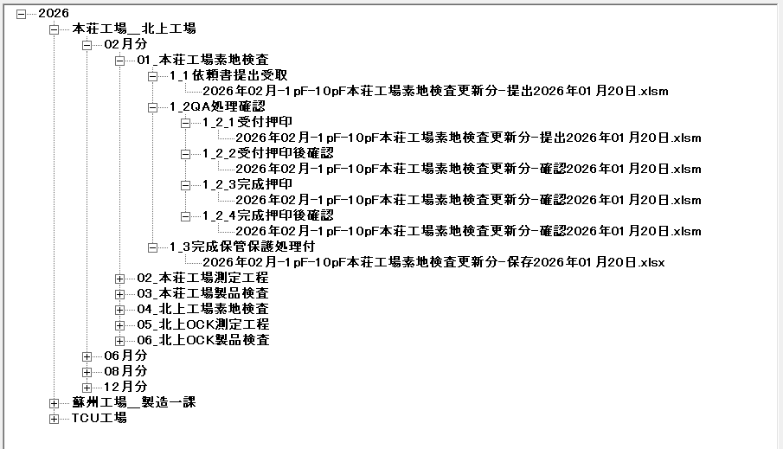
 | 【実際のファイルがある場合の2026年の実際の表示例】
 |  | 対象工程：本荘工場素地検査

 | ■保存対象ファイルの説明
 |  | ❐依頼元より送付された、サブスタンダード作成依頼申請書保管ファイル
 |  | （シート保護有） |  |  |  |  |  | ファイル容量
 |  |  | 2026年02月-1pF-10pF本荘工場素地検査更新分-提出2026年01月20日.xlsm |  |  |  |  | 578KB

 |  | ❐QA内部で受取確認実施、受取確認後上司確認、作成完了後の完了印押印、及び上司確認分のマクロ付エクセルファイル
 |  | （4ファイル共、すべて同じファイル名で押印箇所押印数の違いのみ、シート保護有） |  |  |  |  |  | 各ファイル容量 | 578KB | 585KB | 585KB | 585KB
 |  |  | 2026年02月-1pF-10pF本荘工場素地検査更新分-確認2026年01月20日.xlsm

 |  | ❐QAでの作成完了処理終了し、シート保護状態のマクロ無し、拡張子”.xlsx"のファイルの最終保管ファイル
 |  | （シート保護有） |  |  |  |  |  | ファイル容量
 |  |  | 2026年02月-1pF-10pF本荘工場素地検査更新分-保存2026年01月20日.xlsx |  |  |  |  | 141KB

 | ■考察 | 今のところ上記の全ファイルは保管してありますが、ファイル容量が大きい面があり
 |  | 今後依頼元よりの送付依頼書と最終保管ファイルの下記の2つにして（QA内持ち回りの確認ファイルは
 |  | 保管からはずす）ゆくのでも良いと考えます。
 |  | （最終保管".xlsx"ファイルには全ての押印があるので、途中QA持ち回り分は保管からはずす案。）

 |  | ○依頼元発行SUB-STD作成依頼申請書 送付ファイル |  |  |  |  |  | 約
 |  |  | 2026年02月-1pF-10pF本荘工場素地検査更新分-提出2026年01月20日.xlsm |  |  |  |  | 578KB
 |  | ○作成完了SUB-STD作成依頼申請書 最終保管ファイル |  |  |  |  |  | 約
 |  |  | 2026年02月-1pF-10pF本荘工場素地検査更新分-保存2026年01月20日.xlsx |  |  |  |  | 141KB

Sheet1
